Лист2
Статья | Категория | Ссылка | Ссылка на картинку
Как создать прайс-лист (фид xml/yml) для Яндекс.Маркета | Реклама | https://seopulses.ru/kak-sozdat-price-list-dlya-yandex-marketa/ | https://seopulses.ru/wp-content/uploads/2019/07/10--300x200.jpg | 
Как создать фид для динамических объявлений Яндекс.Директ (YML/XML) | Яндекс.Директ | https://seopulses.ru/kak-sozdat-feed-dlya-dinamicheskih-obyavleniy/ | https://seopulses.ru/wp-content/uploads/2019/08/2000004-294x300.png | 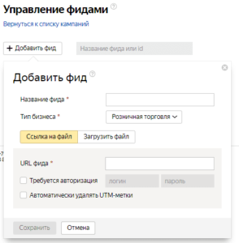
Как создать фид для смарт-баннеров Яндекс.Директ (YML/XML) | Яндекс.Директ | https://seopulses.ru/kak-sozdat-feed-dlya-smart-bannerov/ | https://seopulses.ru/wp-content/uploads/2019/08/2000004-294x300.png
Товарная галерея в Яндекс.Директе: что это и как туда попасть? | Яндекс.Директ | https://seopulses.ru/torgovaya-galereya-v-yandex-direct/ | https://seopulses.ru/wp-content/uploads/2019/08/2-23-300x198.png | 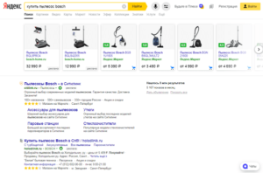
Смарт-баннеры в Яндекс.Директ: что это, настройки и запуск | Яндекс.Директ | https://seopulses.ru/smart-banneri-v-yandex-direct/ | https://seopulses.ru/wp-content/uploads/2019/08/5-8-300x136.png | 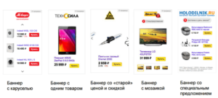
Динамические поисковые объявления в Google Ads: что это и как их запустить | Google Ads | https://seopulses.ru/dinamicheskiye-poickoviye-obyavleniya-v-google-ads/ | https://seopulses.ru/wp-content/uploads/2019/08/13-300x155.jpg | 

